箱唛扫码
Factory name (工厂名称)
PO. Number(订单号) | 15765-W
Style Code.(款号) | 7550/527
Product Code.(产品编号) | RECYCLE CARE LABEL RECYCLE COMPONENT LABEL | Carton No.(箱号):
Inner Packages(包装方式） | 1000pcs/ bundle | 1/1
SIZE/qty (尺码/数量) | 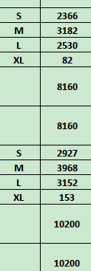
Carton Dimension（箱规） | 30*40*50 | Country of Origin：
Gross Weight（毛重） | 6.2kg | Made In China
Net Weight（净重） | 5.8kg
Remark（备注）

07550527800025
07550527800032
07550527800049
07550527800056
07550527716029
07550527716036
07550527716043
07550527716050

